การตั้งจุดตรวจ
ข้อมูลผลการดำเนินงานในเชิงสถิติ การตั้งจุดตรวจ จุดสกัด ประจำปีงบประมาณ พ.ศ. 2568 สถานีตำรวจภูธรเมืองเลย

ผลการดำเนินงานในการตั้งจุดตรวจ จุดสกัด ข้อมูล ณ วันที่ 31 ต.ค. 2567
เดือน/ปี | จำนวนตั้งจุด | จำนวนการเรียกตรวจ | พบกระทำความผิด | จำนวนออกใบสั่ง | ไม่พบการกระทำผิด | ว่ากล่าว ตักเตือน
 |  | (ราย) | (ราย) | เปรียบเทียบปรับ (ราย) | (ราย) | (ราย)
ต.ค.67 | 31 | 3,984 | 1,831 | 1,488 | 2,153 | 201
พ.ย.67
ธ.ค.67
ม.ค.68
ก.พ.68
มี.ค.68
พ.ต.อ. ผู้ตรวจรายงาน
( วรชัย บางยี่ขัน )
ผกก.สภ.เมืองเลย
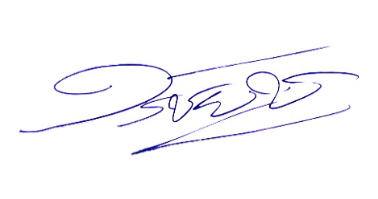
รวม | 31 | 3,984 | 1,831 | 1,488 | 2,153 | 201

